Tokens
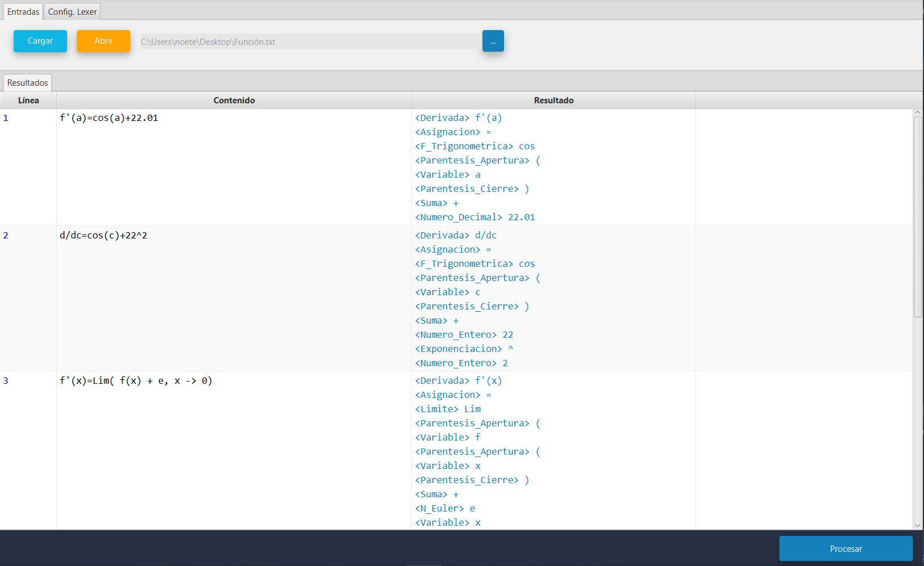
Token | Valor
F_Trigonometrica | sin
 | cos
 | tan
 | csc
 | sec
 | cot
Variable | a-z - A-Z
Asignacion | =
Numero_Entero | [0-9]+
Numero_Decimal | [0-9]+[.][0-9]+
N_Euler | e
Limite | Lim|lim|LIM
Tiende_A | ->
Logaritmo | log
Logaritmo_Natural | ln
Raiz | sqrt
Parentesis_Apertura | (
Parentesis_Cierre | )
Corchete_Apertura | [
Corchete_Cierre | ]
Suma | +
Resta | -
Multiplicacion | *
División | /
Exponenciación | ^
Coma | ,
Derivada | f'({Vafiable}) | d/d{Variable}

